Cover
1. Oterview:
Tài liệu này mô tả thiết kế màn hình của module shop bán hàng điện tử, module này nhâm quản lý cửa hàng bán đồ điện tử, cung cấp cho user chức năng tìm kiếm sản phẩm , yêu cầu mua sản phẩm, xem thông tin chi tiết của từng sản phẩm, thêm vào giỏ hàng, thanh toán, thêm wishlist. Ngoài ra, module còn hỗ trợ các tính năng riêng dành cho admin: quản lí nhà cung cấp, quản lí đơn đặt hàng, quản lí sản phẩm, quản lí phân loại, quản lí người dùng.

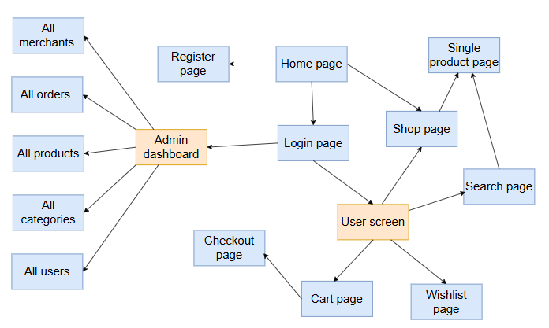

2. Screen list

 | No | Screen ID | Screen Name | UC Name
 | 1 | SCR 01 | Home page | Home
 | 2 | SCR 02 | Shop page | Shop
 | 3 | SCR 03 | Single product page | View single product
 | 4 | SCR 04 | Register page | Register
 | 5 | SCR 05 | Login page | Login
 | 6 | SCR 06 | Search page | Search products
 | 7 | SCR 07 | Wishlist page | Add wishlist
 | 8 | SCR 08 | Cart page | Add products
 | 9 | SCR 09 | Checkout page | Checkout
 | 10 | SCR 10 | All orders page | Orders management
 | 11 | SCR 11 | All products page | Products management
 | 12 | SCR 12 | All categories page | Categories managenment
 | 13 | SCR 13 | All users page | Users management
 | 14 | SCR 14 | All merchant page | Merchant management

Home page
1. Oterview:
Màn hình hiển thị khi chưa đăng nhập của website
Khi mở website sẽ hiển thị đầu tiên

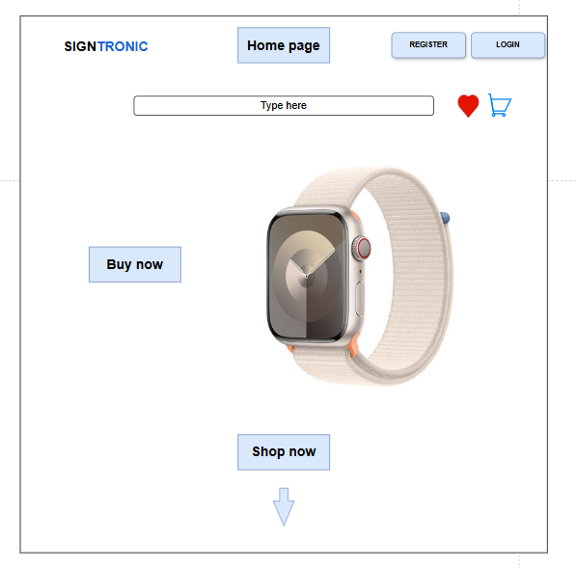
 | # | Item name | Control | Data type | I/O | Mandatory | Default Value | Range Value
 | 1 | Tên sản phẩm label | Label | Text | O |  |  | Hiển thị tên sản phẩm hiện tại
 | 2 | Hình ảnh sản phẩm | Image | Image file | O |  | Ảnh mặc định theo sản phẩm | JPG / PNG
 | 3 | Mô tả sản phẩm label | Label | Text | O |  |  | Giới hạn 500 ký tự
 | 4 | Giá sản phẩm label | Label | Number | O |  |  | ≥ 0 (đơn vị: VNĐ)
 | 5 | Số lượng tồn kho label | Label | Number | O |  |  | ≥ 0
 | 6 | Đánh giá trung bình label | Label | Float | O |  |  | 0.0 – 5.0
 | 7 | Số lượng mua textbox | Textbox | Number | I | X | 1 | 1–99
 | 8 | Nút thêm vào giỏ hàng (Add to Cart) | Button | Command | I |  |  | Gửi thông tin sản phẩm vào giỏ hàng
 | 9 | Nút mua ngay (Buy Now) | Button | Command | I |  |  | Mở form thanh toán trực tiếp
 | 10 | Nút thêm vào yêu thích (Wishlist) | Button | Command | I |  |  | Lưu sản phẩm vào danh sách yêu thích
 | 11 | Nút xem đánh giá (View Reviews) | Button | Command | I |  |  | Hiển thị danh sách đánh giá sản phẩm
 | 12 | Ô nhập đánh giá (Review textbox) | Textbox | Text | I |  |  | Tối đa 200 ký tự
 | 13 | Nút gửi đánh giá (Submit Review) | Button | Command | I |  |  | Gửi đánh giá của Customer lên hệ thống
 | 14 | Nút quay lại trang chủ (Back to Home) | Button | Command | I |  |  | Điều hướng về trang chủ

Shop page
1. Oterview:
Màn hình cho phép Users mua sản phẩm
Màn hình di chuyển từ màn hình Home page khi User nhấn vào button "Shop now" trên màn hình

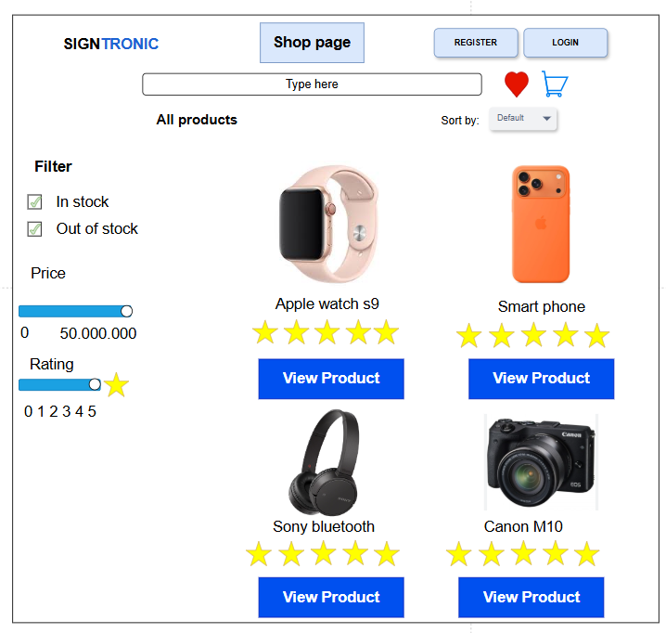
 | # | Item name | Control | Data type | I/O | Mandatory | Default Value | Range Value
 | 1 | Logo SIGNTRONIC | Label / Image | Text / Image | O |  |  | Hiển thị cố định tên hệ thống
 | 2 | Thanh tìm kiếm (Type here) | Textbox | Text | I |  |  | Tối đa 50 ký tự
 | 3 | Nút tìm kiếm (Search) | Button | Command | I |  |  | Thực hiện truy vấn tìm kiếm sản phẩm
 | 4 | Nút “REGISTER” | Button | Command | I |  |  | Mở form đăng ký tài khoản
 | 5 | Nút “LOGIN” | Button | Command | I |  |  | Mở form đăng nhập
 | 6 | Biểu tượng “Wishlist” (trái tim) | Icon Button | Command | I |  |  | Truy cập danh sách yêu thích
 | 7 | Biểu tượng “Giỏ hàng” | Icon Button | Command | I |  |  | Truy cập trang giỏ hàng
 | 8 | Nhãn “All products” | Label | Text | O |  |  | Hiển thị tiêu đề danh mục sản phẩm
 | 9 | Danh sách sản phẩm (Product list) | GridView | Text / Image | O |  |  | Hiển thị danh sách sản phẩm
 | 10 | Ảnh sản phẩm | Image | Image file | O |  | Ảnh theo sản phẩm | JPG / PNG
 | 11 | Tên sản phẩm (Apple Watch, Smart Phone, v.v.) | Label | Text | O |  |  | Tên sản phẩm tương ứng
 | 12 | Đánh giá sao (Rating stars) | Rating control | Number | O |  |  | 0 – 5 sao
 | 13 | Nút “View Product” | Button | Command | I |  |  | Xem chi tiết sản phẩm
 | 14 | Bộ lọc “Filter” | Group Box | Text | O |  |  | Hiển thị vùng lọc sản phẩm
 | 15 | Tùy chọn “In stock” | Checkbox | Boolean | I |  | Checked | True / False
 | 16 | Tùy chọn “Out of stock” | Checkbox | Boolean | I |  |  | True / False
 | 17 | Bộ lọc giá (Price Range Slider) | Slider | Number | I |  | 0 – 50,000,000 | Giá tiền sản phẩm
 | 18 | Bộ lọc đánh giá (Rating Slider) | Slider | Number | I |  | 0 – 5 | Số sao tối thiểu
 | 19 | Bộ chọn sắp xếp (Sort by: Default) | Dropdown | Text | I |  | Default | Default / Price / Rating
 | 20 | Nút “Shop Page” (Active tab) | Button | Command | O |  |  | Hiển thị trang hiện tại (Shop)

Single product page
1. Oterview:
Màn hình cho phép User xem chi tiết sản phẩm
Màn hình di chuyển từ màn hình Shop page khi User nhấn vào button "View product" trên màn hình

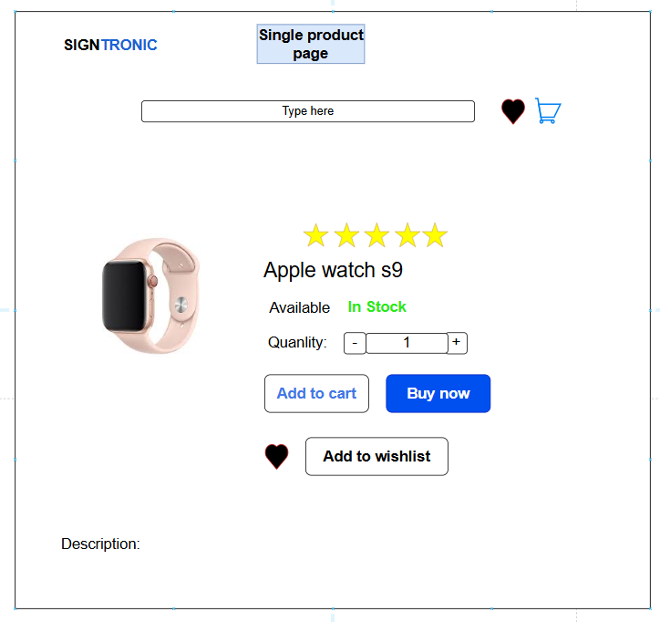
 | # | Item name | Control | Data type | I/O | Mandatory | Default Value | Range Value
 | 1 | Logo SIGNTRONIC | Label / Image | Text / Image | O |  |  | Hiển thị cố định tên hệ thống
 | 2 | Tiêu đề trang “Single Product Page” | Label | Text | O |  |  | Hiển thị tên trang hiện tại
 | 3 | Thanh tìm kiếm (Type here) | Textbox | Text | I |  |  | Tối đa 50 ký tự
 | 4 | Biểu tượng “Wishlist” (trái tim) | Icon Button | Command | I |  |  | Truy cập danh sách yêu thích
 | 5 | Biểu tượng “Giỏ hàng” | Icon Button | Command | I |  |  | Truy cập trang giỏ hàng
 | 6 | Hình ảnh sản phẩm | Image | Image file | O |  | Ảnh theo sản phẩm | JPG / PNG
 | 7 | Tên sản phẩm (Apple Watch S9) | Label | Text | O |  |  | Hiển thị tên sản phẩm
 | 8 | Đánh giá sao (Rating stars) | Rating control | Number | O |  |  | 0 – 5 sao
 | 9 | Trạng thái sản phẩm (Available: In Stock / Out of Stock) | Label | Text | O |  | In Stock | In Stock / Out of Stock
 | 10 | Nhãn “Quantity” | Label | Text | O
 | 11 | Nút giảm số lượng (–) | Button | Command | I |  |  | Giảm số lượng sản phẩm
 | 12 | Ô nhập số lượng | Textbox | Number | I | X | 1 | 1 – 99
 | 13 | Nút tăng số lượng (+) | Button | Command | I |  |  | Tăng số lượng sản phẩm
 | 14 | Nút “Add to Cart” | Button | Command | I |  |  | Thêm sản phẩm vào giỏ hàng
 | 15 | Nút “Buy Now” | Button | Command | I |  |  | Chuyển sang bước thanh toán
 | 16 | Nút “Add to Wishlist” | Button | Command | I |  |  | Lưu sản phẩm vào danh sách yêu thích
 | 17 | Mô tả sản phẩm (Description) | Label / Text Area | Text | O |  |  | Tối đa 500 ký tự mô tả sản phẩm

Register page
1. Oterview:
Màn hình cho phép Users đăng kí tài khoản
Màn hình di chuyển từ màn hình Home page khi User nhấn vào button "Register" trên màn hình

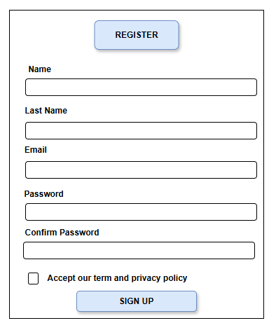
 |  | # | Item name | Control | Data type | I/O | Mandatory | Default Value | Range Value
 |  | 1 | Tiêu đề “REGISTER” | Label | Text | O |  |  | Hiển thị tiêu đề trang đăng ký
 |  | 2 | Nhãn “Name” | Label | Text | O
 | Màn hình hiện thị trường hợp không hợp lệ | 3 | Ô nhập “Name” | Textbox | Text | I | X |  | 1–50 ký tự
 |  | 4 | Nhãn “Last Name” | Label | Text | O
 |  | 5 | Ô nhập “Last Name” | Textbox | Text | I | X |  | 1–50 ký tự
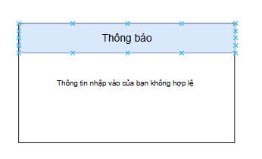
 |  | 6 | Nhãn “Email” | Label | Text | O
 |  | 7 | Ô nhập “Email” | Textbox | Text | I | X |  | Định dạng email hợp lệ
 |  | 8 | Nhãn “Password” | Label | Text | O
 |  | 9 | Ô nhập “Password” | Password box | Text | I | X |  | Tối thiểu 6 ký tự
 |  | 10 | Nhãn “Confirm Password” | Label | Text | O
 |  | 11 | Ô nhập “Confirm Password” | Password box | Text | I | X |  | Phải trùng với Password
 |  | 12 | Checkbox “Accept our term and privacy policy” | Checkbox | Boolean | I | X | Unchecked | True / False
 |  | 13 | Nút “SIGN UP” | Button | Command | I |  |  | Gửi thông tin đăng ký
 |  | 14 | Hộp thông báo lỗi | Message Box | Text | O |  |  | Hiển thị khi thông tin nhập không hợp lệ
 |  | 15 | Tiêu đề thông báo “Thông báo” | Label | Text | O |  |  | Hiển thị khi form không hợp lệ
 |  | 16 | Nội dung thông báo “Thông tin nhập vào của bạn không hợp lệ” | Label | Text | O |  |  | Hiển thị chi tiết lỗi nhập liệu

Login page
1. Oterview:
Màn hình cho phép Users đăng nhập tài khoản
Màn hình di chuyển từ màn hình Home page khi User nhấn vào button "Login" trên màn hình

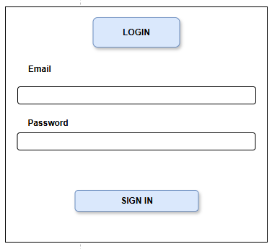
 |  | # | Item name | Control | Data type | I/O | Mandatory | Default Value | Range Value
 |  | 1 | Tiêu đề “LOGIN” | Label | Text | O |  |  | Hiển thị tiêu đề trang đăng nhập
 | Màn hình hiện thị trường hợp không hợp lệ | 2 | Nhãn “Email” | Label | Text | O
 |  | 3 | Ô nhập “Email” | Textbox | Text | I | X |  | Định dạng email hợp lệ
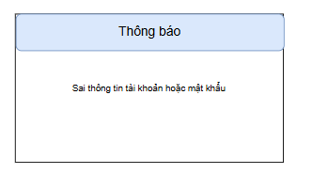
 |  | 4 | Nhãn “Password” | Label | Text | O
 |  | 5 | Ô nhập “Password” | Password box | Text | I | X |  | Tối thiểu 6 ký tự
 |  | 6 | Nút “SIGN IN” | Button | Command | I |  |  | Gửi yêu cầu đăng nhập
 |  | 7 | Hộp thông báo lỗi | Message Box | Text | O |  |  | Hiển thị khi đăng nhập thất bại
 |  | 8 | Tiêu đề thông báo “Thông báo” | Label | Text | O |  |  | Hiển thị khi thông tin không hợp lệ
 |  | 9 | Nội dung thông báo “Sai thông tin tài khoản hoặc mật khẩu” | Label | Text | O |  |  | Thông báo chi tiết lỗi đăng nhập

Search page
1. Oterview:
Màn hình cho phép User tìm kiếm sản phẩm
Màn hình di chuyển từ mọi màn hình khi User nhấp vào button "Search" trên thanh tìm kiếm

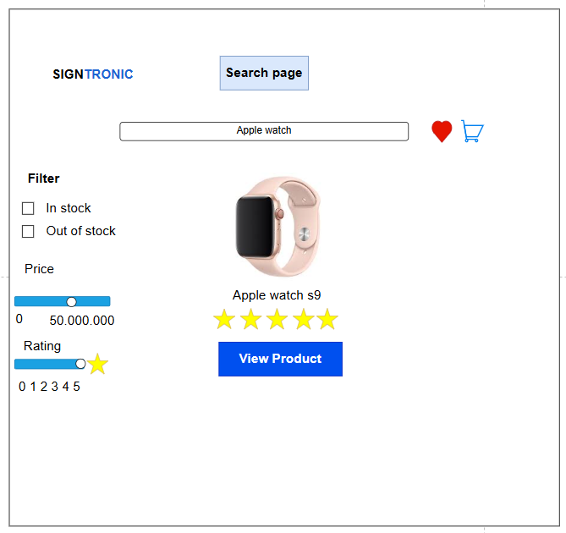
 | # | Item name | Control | Data type | I/O | Mandatory | Default Value | Range Value
 | 1 | Logo SIGNTRONIC | Label / Image | Text / Image | O |  |  | Hiển thị cố định tên hệ thống
 | 2 | Tiêu đề trang “Search page” | Label | Text | O |  |  | Hiển thị tên trang hiện tại
 | 3 | Ô nhập tìm kiếm (Search box) | Textbox | Text | I | X |  | Tối đa 50 ký tự
 | 4 | Biểu tượng “Wishlist” (trái tim) | Icon Button | Command | I |  |  | Truy cập danh sách yêu thích
 | 5 | Biểu tượng “Giỏ hàng” | Icon Button | Command | I |  |  | Truy cập trang giỏ hàng
 | 6 | Bộ lọc “Filter” | Group Box | Text | O |  |  | Khu vực chứa các tùy chọn lọc sản phẩm
 | 7 | Tùy chọn “In stock” | Checkbox | Boolean | I |  | Checked | True / False
 | 8 | Tùy chọn “Out of stock” | Checkbox | Boolean | I |  |  | True / False
 | 9 | Bộ lọc giá (Price Range Slider) | Slider | Number | I |  | 0 – 50,000,000 | Giá tiền sản phẩm
 | 10 | Bộ lọc đánh giá (Rating Slider) | Slider | Number | I |  | 0 – 5 | Số sao tối thiểu
 | 11 | Ảnh sản phẩm | Image | Image file | O |  | Ảnh theo sản phẩm | JPG / PNG
 | 12 | Tên sản phẩm (Apple Watch S9) | Label | Text | O |  |  | Hiển thị tên sản phẩm tìm thấy
 | 13 | Đánh giá sao (Rating stars) | Rating Control | Number | O |  |  | 0 – 5 sao
 | 14 | Nút “View Product” | Button | Command | I |  |  | Mở trang chi tiết sản phẩm (Single Product Page)

Wishlist page
1. Oterview:
Màn hình cho phép User thêm sản phẩm vào danh sách yêu thích
Màn hình di chuyển từ mọi màn hình khi User nhấp vào biểu tượng hình trái tim trên màn hình

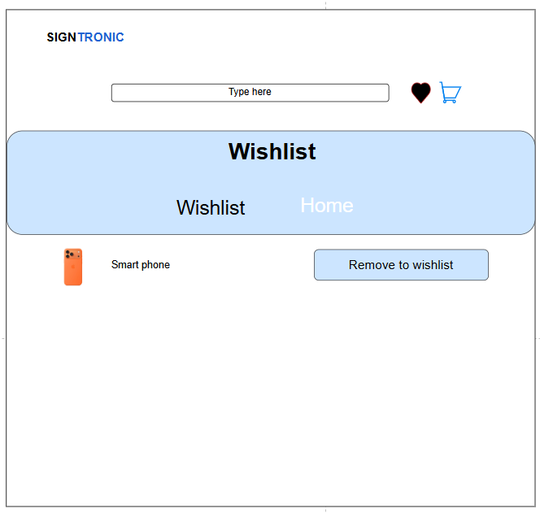
 | # | Item name | Control | Data type | I/O | Mandatory | Default Value | Range Value
 | 1 | Logo SIGNTRONIC | Label / Image | Text / Image | O |  |  | Hiển thị cố định tên hệ thống
 | 2 | Thanh tìm kiếm (Type here) | Textbox | Text | I |  |  | Tối đa 50 ký tự
 | 3 | Biểu tượng “Wishlist” (trái tim) | Icon Button | Command | I |  |  | Truy cập danh sách yêu thích
 | 4 | Biểu tượng “Giỏ hàng” | Icon Button | Command | I |  |  | Truy cập trang giỏ hàng
 | 5 | Tiêu đề trang “Wishlist” | Label | Text | O |  |  | Hiển thị tiêu đề của trang hiện tại
 | 6 | Thanh điều hướng (Wishlist / Home) | Navigation Bar | Text | I |  | Wishlist | Wishlist / Home
 | 7 | Hình ảnh sản phẩm yêu thích | Image | Image file | O |  | Ảnh theo sản phẩm | JPG / PNG
 | 8 | Tên sản phẩm (Smart phone) | Label | Text | O |  |  | Hiển thị tên sản phẩm trong danh sách yêu thích
 | 9 | Nút “Remove to wishlist” | Button | Command | I |  |  | Xóa sản phẩm khỏi danh sách yêu thích

Cart page
1. Oterview:
Màn hình cho phép User thêm sản phẩm muốn mua vào giỏ hàng
Màn hình di chuyển từ mọi màn hình khi User nhấp vào biểu tượng hình giỏ hàng trên màn hình

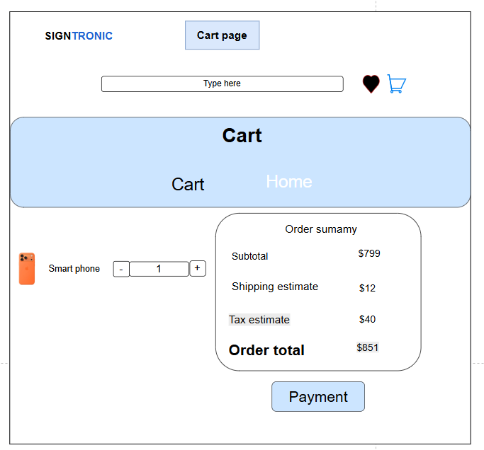
 | # | Item name | Control | Data type | I/O | Mandatory | Default Value | Range Value
 | 1 | Logo SIGNTRONIC | Label / Image | Text / Image | O |  |  | Hiển thị cố định tên hệ thống
 | 2 | Tiêu đề trang “Cart page” | Label | Text | O |  |  | Hiển thị tên trang hiện tại
 | 3 | Thanh tìm kiếm (Type here) | Textbox | Text | I |  |  | Tối đa 50 ký tự
 | 4 | Biểu tượng “Wishlist” (trái tim) | Icon Button | Command | I |  |  | Truy cập trang danh sách yêu thích
 | 5 | Biểu tượng “Giỏ hàng” | Icon Button | Command | I |  |  | Truy cập lại trang giỏ hàng
 | 6 | Thanh điều hướng (Cart / Home) | Navigation Bar | Text | I |  | Cart | Cart / Home
 | 7 | Hình ảnh sản phẩm trong giỏ | Image | Image file | O |  | Ảnh sản phẩm | JPG / PNG
 | 8 | Tên sản phẩm (Smart phone) | Label | Text | O |  |  | Hiển thị tên sản phẩm trong giỏ
 | 9 | Nút giảm số lượng (–) | Button | Command | I |  |  | Giảm số lượng sản phẩm
 | 10 | Ô nhập số lượng | Textbox | Number | I | X | 1 | 1 – 99
 | 11 | Nút tăng số lượng (+) | Button | Command | I |  |  | Tăng số lượng sản phẩm
 | 12 | Hộp thông tin “Order Summary” | Group Box | Text | O |  |  | Hiển thị chi tiết đơn hàng
 | 13 | Mục “Subtotal” | Label | Number | O |  | 799 | Giá trị phụ tổng
 | 14 | Mục “Shipping estimate” | Label | Number | O |  | 12 | Phí vận chuyển
 | 15 | Mục “Tax estimate” | Label | Number | O |  | 40 | Thuế ước tính
 | 16 | Mục “Order total” | Label | Number | O |  | 851 | Tổng giá trị đơn hàng
 | 17 | Nút “Payment” | Button | Command | I |  |  | Chuyển sang bước thanh toán

Checkout page
1. Oterview:
Màn hình cho phép User nhập thông tin liên hệ và phương thức thanh toán
Màn hình di chuyển từ màn hình Cart page khi User nhấp vào button "Checkout" trên màn hình

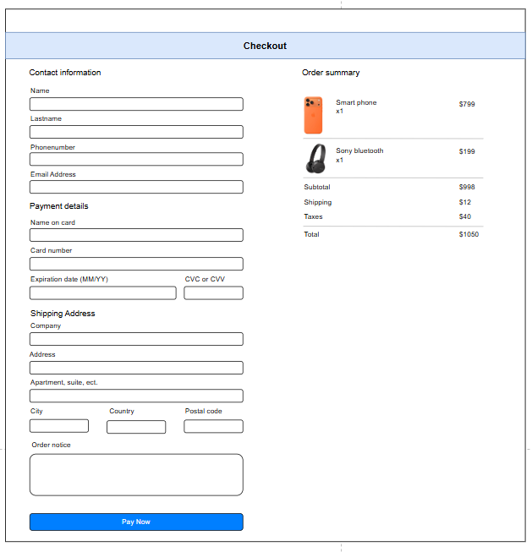
 | # | Item name | Control | Data type | I/O | Mandatory | Default Value | Range Value
 | 1 | Tiêu đề “Checkout” | Label | Text | O |  |  | Hiển thị tên trang hiện tại
 | 2 | Nhãn “Contact information” | Label | Text | O
 | 3 | Ô nhập “Name” | Textbox | Text | I | X |  | 1–50 ký tự
 | 4 | Ô nhập “Lastname” | Textbox | Text | I | X |  | 1–50 ký tự
 | 5 | Ô nhập “Phonenumber” | Textbox | Number | I | X |  | 10–12 chữ số
 | 6 | Ô nhập “Email Address” | Textbox | Text | I | X |  | Định dạng email hợp lệ
 | 7 | Nhãn “Payment details” | Label | Text | O
 | 8 | Ô nhập “Name on card” | Textbox | Text | I | X |  | 1–50 ký tự
 | 9 | Ô nhập “Card number” | Textbox | Number | I | X |  | 16 chữ số
 | 10 | Ô nhập “Expiration date (MM/YY)” | Textbox | Text | I | X |  | Định dạng MM/YY
 | 11 | Ô nhập “CVC or CVV” | Textbox | Number | I | X |  | 3–4 chữ số
 | 12 | Nhãn “Shipping Address” | Label | Text | O
 | 13 | Ô nhập “Company” | Textbox | Text | I
 | 14 | Ô nhập “Address” | Textbox | Text | I | X |  | Tối đa 100 ký tự
 | 15 | Ô nhập “Apartment, suite, etc.” | Textbox | Text | I
 | 16 | Ô nhập “City” | Textbox | Text | I | X
 | 17 | Ô nhập “Country” | Textbox | Text | I | X
 | 18 | Ô nhập “Postal code” | Textbox | Number | I | X |  | 5–10 chữ số
 | 19 | Ô nhập “Order notice” | Textbox (Textarea) | Text | I |  |  | Ghi chú đơn hàng, tối đa 200 ký tự
 | 20 | Nút “Pay Now” | Button | Command | I |  |  | Thực hiện thanh toán
 | 21 | Khung “Order summary” | Group Box | Text | O |  |  | Hiển thị thông tin đơn hàng
 | 22 | Hình ảnh sản phẩm trong đơn | Image | Image file | O |  | Ảnh theo sản phẩm | JPG / PNG
 | 23 | Tên sản phẩm (Smart phone / Sony bluetooth) | Label | Text | O |  |  | Hiển thị tên sản phẩm trong đơn
 | 24 | Mục “Subtotal” | Label | Number | O |  | 998 | Giá trị phụ tổng
 | 25 | Mục “Shipping” | Label | Number | O |  | 12 | Phí vận chuyển
 | 26 | Mục “Taxes” | Label | Number | O |  | 40 | Thuế ước tính
 | 27 | Mục “Total” | Label | Number | O |  | 1050 | Tổng tiền thanh toán

All orders page
1. Oterview:
Màn hình cho phép admin CRUD tất cả đơn hàng
Màn hình hiển thị khi admin nhấn vào button "Orders" trong bảng lựa chọn Dashboard

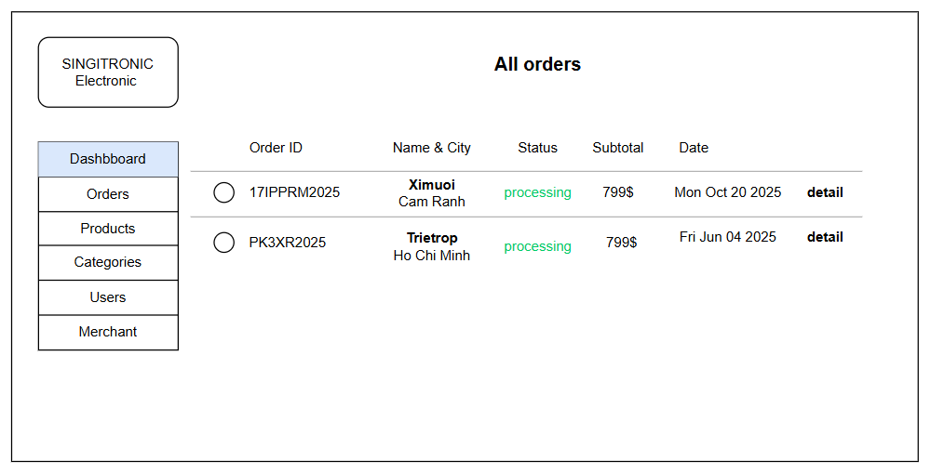
 | # | Item name | Control | Data type | I/O | Mandatory | Default Value | Range Value
 | 1 | Logo “SINGITRONIC Electronic” | Label / Image | Text / Image | O |  |  | Hiển thị thương hiệu hệ thống
 | 2 | Thanh tiêu đề “All Orders” | Label | Text | O |  |  | Hiển thị tiêu đề của trang
 | 3 | Thanh menu bên trái (Dashboard / Orders / Products / Categories / Users / Merchant) | Navigation Panel | Text | I |  | Dashboard | Các mục điều hướng trong Admin Panel
 | 4 | Nút chọn (Radio button) từng đơn hàng | Radio Button | Boolean | I |  |  | Chọn đơn hàng để xem chi tiết
 | 5 | Cột “Order ID” | Label | Text | O |  |  | Hiển thị mã đơn hàng
 | 6 | Cột “Name & City” | Label | Text | O |  |  | Hiển thị tên khách hàng và thành phố
 | 7 | Cột “Status” | Label | Text | O |  | processing | Hiển thị trạng thái đơn hàng (pending / processing / completed / canceled)
 | 8 | Cột “Subtotal” | Label | Number | O |  | 799 | Giá trị đơn hàng (đơn vị $)
 | 9 | Cột “Date” | Label | Text / Date | O |  |  | Hiển thị ngày đặt hàng
 | 10 | Nút “Detail” | Button | Command | I |  |  | Xem chi tiết đơn hàng tương ứng

All products page
1. Oterview:
Màn hình cho phép admin CRUD tất cả sản phẩm
Màn hình hiển thị khi admin nhấn vào button "Products" trong bảng lựa chọn Dashboard

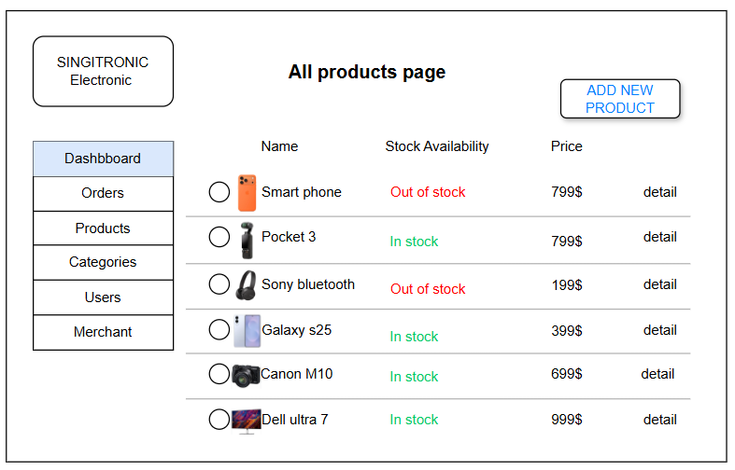
 | # | Item name | Control | Data type | I/O | Mandatory | Default Value | Range Value
 | 1 | Logo “SINGITRONIC Electronic” | Label / Image | Text / Image | O |  |  | Hiển thị thương hiệu hệ thống
 | 2 | Thanh tiêu đề “All products page” | Label | Text | O |  |  | Hiển thị tiêu đề trang
 | 3 | Thanh menu bên trái (Dashboard / Orders / Products / Categories / Users / Merchant) | Navigation Panel | Text | I |  | Products | Các mục điều hướng trong Admin Panel
 | 4 | Nút “ADD NEW PRODUCT” | Button | Command | I |  |  | Mở form thêm sản phẩm mới
 | 5 | Nút chọn (Radio Button) từng sản phẩm | Radio Button | Boolean | I |  |  | Chọn sản phẩm để xem hoặc chỉnh sửa
 | 6 | Cột “Name” | Label | Text | O |  |  | Hiển thị tên sản phẩm
 | 7 | Ảnh sản phẩm | Image | Image file | O |  | Ảnh theo sản phẩm | JPG / PNG
 | 8 | Cột “Stock Availability” | Label | Text | O |  | In stock / Out of stock | Trạng thái hàng tồn
 | 9 | Cột “Price” | Label | Number | O |  |  | Giá sản phẩm (USD)
 | 10 | Nút “Detail” | Button | Command | I |  |  | Xem thông tin chi tiết sản phẩm

All categories page
1. Oterview:
Màn hình cho phép admin CRUD tất cả phân loại sản phẩm
Màn hình hiển thị khi admin nhấn vào button "Categories" trong bảng lựa chọn Dashboard

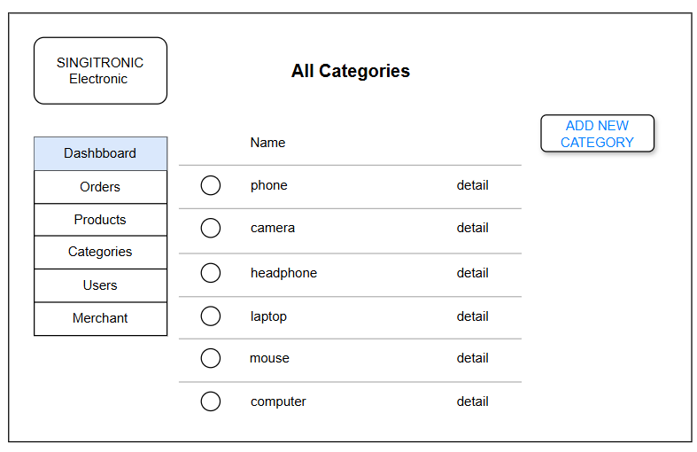
 | # | Item name | Control | Data type | I/O | Mandatory | Default Value | Range Value
 | 1 | Logo “SINGITRONIC Electronic” | Label / Image | Text / Image | O |  |  | Hiển thị thương hiệu hệ thống
 | 2 | Tiêu đề trang “All Categories” | Label | Text | O |  |  | Hiển thị tiêu đề trang hiện tại
 | 3 | Thanh menu bên trái (Dashboard / Orders / Products / Categories / Users / Merchant) | Navigation Panel | Text | I |  | Categories | Các mục điều hướng trong Admin Panel
 | 4 | Nút “ADD NEW CATEGORY” | Button | Command | I |  |  | Mở form thêm danh mục mới
 | 5 | Nút chọn (Radio Button) từng danh mục | Radio Button | Boolean | I |  |  | Chọn danh mục để xem hoặc chỉnh sửa
 | 6 | Cột “Name” | Label | Text | O |  |  | Hiển thị tên danh mục sản phẩm
 | 7 | Tên danh mục (phone / camera / headphone / laptop / mouse / computer) | Label | Text | O |  |  | Hiển thị danh sách danh mục sản phẩm
 | 8 | Nút “Detail” | Button | Command | I |  |  | Xem chi tiết hoặc chỉnh sửa danh mục tương ứng

All users page
1. Oterview:
Màn hình cho phép admin CRUD tất cả người dùng
Màn hình hiển thị khi admin nhấn vào button "Users" trong bảng lựa chọn Dashboard

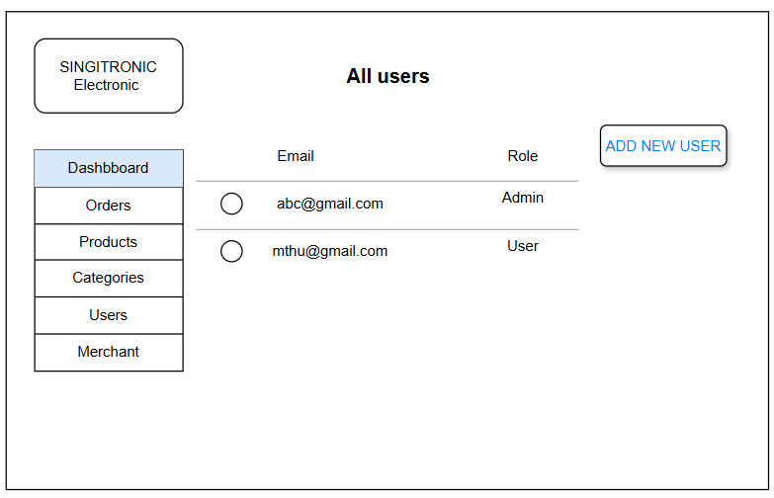
 | # | Item name | Control | Data type | I/O | Mandatory | Default Value | Range Value
 | 1 | Logo “SINGITRONIC Electronic” | Label / Image | Text / Image | O |  |  | Hiển thị thương hiệu hệ thống
 | 2 | Tiêu đề trang “All users” | Label | Text | O |  |  | Hiển thị tiêu đề trang hiện tại
 | 3 | Thanh menu bên trái (Dashboard / Orders / Products / Categories / Users / Merchant) | Navigation Panel | Text | I |  | Users | Các mục điều hướng trong Admin Panel
 | 4 | Nút “ADD NEW USER” | Button | Command | I |  |  | Mở form thêm tài khoản người dùng mới
 | 5 | Nút chọn (Radio Button) từng người dùng | Radio Button | Boolean | I |  |  | Chọn người dùng để xem hoặc chỉnh sửa
 | 6 | Cột “Email” | Label | Text | O |  |  | Hiển thị địa chỉ email người dùng
 | 7 | Cột “Role” | Label | Text | O |  |  | Hiển thị vai trò của người dùng (Admin / User)
 | 8 | Email người dùng (abc@gmail.com / mthu@gmail.com) | Label | Text | O |  |  | Thông tin tài khoản hiện có trong hệ thống
 | 9 | Vai trò (Admin / User) | Label | Text | O |  |  | Xác định quyền hạn của tài khoản

All merchants page
1. Oterview:
Màn hình cho phép admin CRUD tất cả nhà cung cấp
Màn hình hiển thị khi admin nhấn vào button "Merchants" trong bảng lựa chọn Dashboard

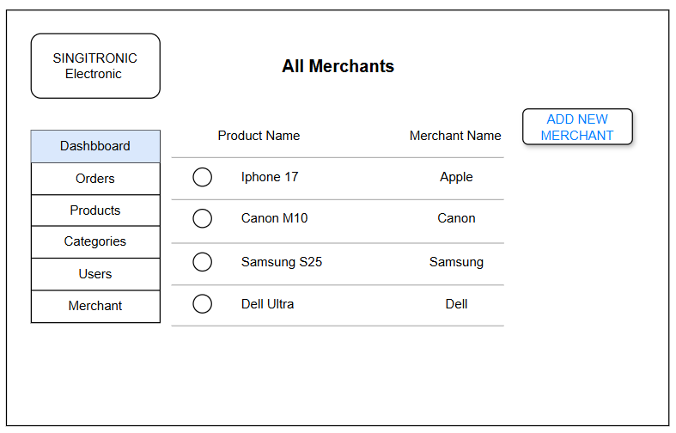
 | # | Item name | Control | Data type | I/O | Mandatory | Default Value | Range Value
 | 1 | Logo “SINGITRONIC Electronic” | Label / Image | Text / Image | O |  |  | Hiển thị thương hiệu hệ thống
 | 2 | Tiêu đề trang “All Merchants” | Label | Text | O |  |  | Hiển thị tiêu đề trang hiện tại
 | 3 | Thanh menu bên trái (Dashboard / Orders / Products / Categories / Users / Merchant) | Navigation Panel | Text | I |  | Merchant | Các mục điều hướng trong Admin Panel
 | 4 | Nút “ADD NEW MERCHANT” | Button | Command | I |  |  | Mở form thêm nhà cung cấp mới
 | 5 | Nút chọn (Radio Button) từng nhà cung cấp | Radio Button | Boolean | I |  |  | Chọn nhà cung cấp để xem hoặc chỉnh sửa
 | 6 | Cột “Product Name” | Label | Text | O |  |  | Hiển thị tên sản phẩm liên kết với nhà cung cấp
 | 7 | Cột “Merchant Name” | Label | Text | O |  |  | Hiển thị tên nhà cung cấp tương ứng
 | 8 | Tên sản phẩm (Iphone 17 / Canon M10 / Samsung S25 / Dell Ultra) | Label | Text | O |  |  | Thông tin sản phẩm do nhà cung cấp cung ứng
 | 9 | Tên nhà cung cấp (Apple / Canon / Samsung / Dell) | Label | Text | O |  |  | Hiển thị thương hiệu hoặc nhà phân phối sản phẩm

